Présentation

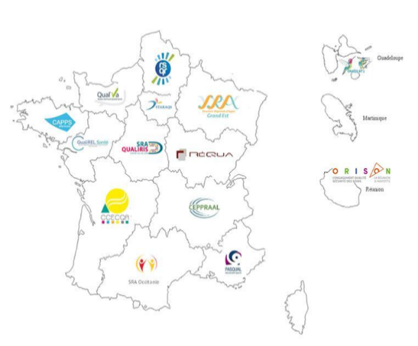

www.forap.fr

Check-list d'organisation
dans le cadre du Plan de sortie de crise aïgue - COVID 19

Date : | Mai 2020 version V1
Emetteur : | Groupe de travail de la Forap regroupant les structures régionales d'appui (SRA) à la qualité des soins & sécurité des patients
Destinataires : | Etablissements sanitaires et mixtes (Sanitaire / médico-social)
Contexte : | La Forap se mobilise en proposant des outils, en préparant l'organisation de Retex, en assurant une veille documentaire

Objectifs : | Disposer d'un outil facilitant le repérage d'objectifs et de points de vigilances dans la préparation ou le suivi des Plans de sortie de crise aigue dans le but d'obtenir une vision globale des attendus
 | Identifier les actions à mener et mises en place

Méthode : | Pour qui ? Le directeur, le président de CME, le coordonnateur de la cellule de crise ; Quand ? En amont ou au decours de la rédaction du plan ; Comment ? En équipe, en croisant les sources d'information ; Recopier l'onglet à chaque mise à jour et le dater.
Domaines : | Gouvernance, Professionnels, Ressources matérielles, Prise en charge/Parcours, Communication. L'appropriation des champs couverts par les domaines est laissée aux répondants.
Ressources : | Protocoles nationaux, doctrines régionales, retours de nos adhérents, de membres d'ARS, veille documentaire Pour les établissements pour personnes âgées : https://solidarites-sante.gouv.fr/IMG/pdf/deconfinement-etablissements-hebergeant-personnes_agees-covid-19.pdf Mesures relatives à la sécurité au travail : https://www.ilo.org/wcmsp5/groups/public/---ed_protect/---protrav/---safework/documents/instructionalmaterial/wcms_741815.pdf
Contact : | La SRA de votre région, consultez le site de la Forap pour avoir nos coordonnées, nous demander des évolutions de l'outil

